Hoja1
 | Cotizacion |  | TODO PARA SU TIENDA EN UN SOLO LUGAR |  |  |  |  |  |  | NOTA: FAVOR DE TECLEAR CANTIDADES DE LOS PRODUCTOS DESEADOS PARA OBTENER SU TOTAL Y DESCUENTO

Llame sin costo |  |  | 01800-006872

 |  | www.jpcsuministros.com |  |  |  |  | www.mxstoredepot.com |  |  | www.musamaniquies.com
# Referencia |  |  | 13745J 10 06 15 |  |  |  |  | Fecha: | 06/10/2015

Para: |  | ROSY TELLEZ

Direccion : |  |  |  |  |  | Colonia: |  |  | Tel:
 | Ciudad: |  |  |  | Codigo Postal: |  | RFC:
 |  |  |  |  |  |  |  | rosyriv62@hotmail.com

# | Cant | Producto | Descripcion |  |  |  |  |  |  | Precio Unitario PESOS | Precio Total PESOS
1 |  | 25250 | GANCHO DE MADERA PARA ROPA |  |  |  |  | 0 |  | 1,672.37 | $-
2 |  | 25251 | GANCHO DE MADERA PARA ROPA CON PINZAS |  |  |  |  | 0 |  | 2,144.07 | $-
3 |  |  |  |  |  |  |  |  |  |  | $-
4 |  | 25252 | GANCHO DE MADERA PARA ROPA |  |  |  |  | 0 |  | 1,672.37 | $-
5 |  | 25253 | GANCHO DE MADERA PARA ROPA CON PINZAS |  |  |  |  | 0 |  | 2,144.07 | $-
6 |  |  |  |  |  |  |  |  |  |  | $-
7 |  | 25254 | GANCHO DE MADERA PARA ROPA |  |  |  |  | 0 |  | 1,672.37 | $-
8 |  | 25255 | GANCHO DE MADERA PARA ROPA CON PINZAS |  |  |  |  | 0 |  | 2,144.07 | $-
9 |  |  |  |  |  |  |  |  |  |  | $-
10 |  | 25264 | GANCHO DE MADERA PARA ROPA |  |  |  |  | 0 |  | 1,586.60 | $-
11 |  | 25274 | GANCHO DE MADERA PARA ROPA CON PINZAS |  |  |  |  | 0 |  | 2,144.07 | $-
12 |  |  |  |  |  |  |  |  |  |  | $-
13 |  | 25265 | GANCHO DE MADERA PARA ROPA |  |  |  |  | 0 |  | 1,929.66 | $-
14 |  | 25266 | GANCHO DE MADERA PARA ROPA CON PINZAS |  |  |  |  | 0 |  | 2,358.47 | $-


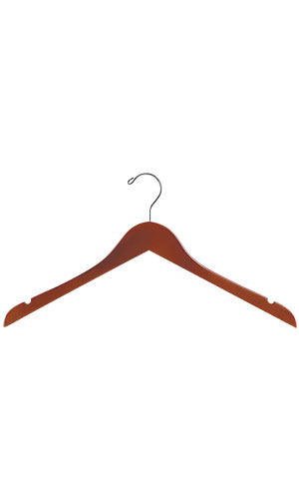
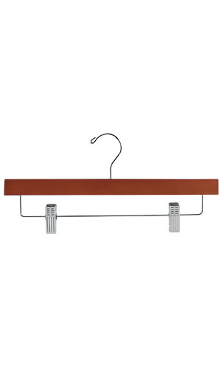
15 |  | Mod 25-250 |  |  | MOD. 25-251 |  |  | mod. 25-252 |  |  | mod. 25-253
 |  |  |  |  |  |  |  |  |  |  | $-
17 |  |  |  |  |  |  |  |  |  |  | $-
18 |  |  |  |  |  |  |  |  |  |  | $-
19 |  |  |  |  |  |  |  |  |  |  | $-
20 |  |  |  |  |  |  |  |  |  |  | $-
21 |  |  |  |  |  |  |  |  |  |  | $-
22 |  |  |  |  |  |  |  |  |  |  | $-
23 |  |  |  |  |  |  |  |  |  |  | $-
24 |  |  |  |  |  |  |  |  |  |  | $-
25 |  |  |  |  |  |  |  |  |  |  | $-
26 |  |  |  |  |  |  |  |  |  |  | $-
27 |  |  |  |  |  |  |  |  |  |  | $-
28 |  |  |  |  |  |  |  |  |  |  | $-
29 |  |  |  |  |  |  |  |  |  |  | $-
30 |  |  |  |  |  |  |  |  |  |  | $-


 |  | Mod. 25-254 |  |  | Mod.- 25-255 |  |  | Mod. 25-264 |  |  | Mod..25-274

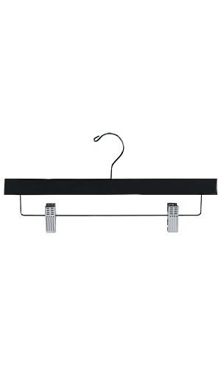
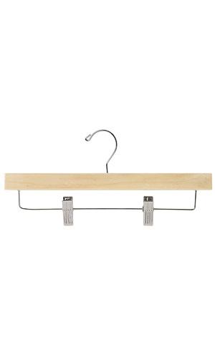

 |  |  | Mod. 25-265 |  |  |  |  | Mod 25-266


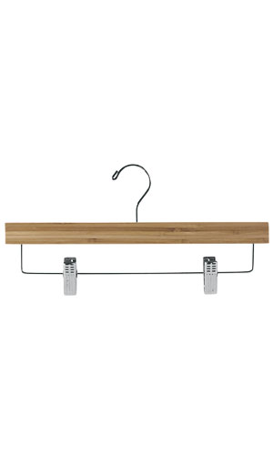

20 |  |  |  |  |  |  |  |  |  |  | $-
21 |  |  |  |  |  |  |  |  |  |  | $-
22 |  |  |  |  |  |  |  |  |  |  | $-
23 |  |  |  |  |  |  |  |  |  |  | $-
24 |  |  |  |  |  |  |  |  |  |  | $-
25 |  |  |  |  |  |  |  |  |  |  | $-
26 |  |  |  |  |  |  |  |  |  |  | $-
 |  |  | Subtotal Articulos Cotizados |  |  |  |  |  |  |  | $-

 | PRECIOS SUJETOS A |  | Descuento Obtenido por Monto Total |  |  |  | 0% | $- |  |  | $-
 | CAMBIO SIN PREVIO
 | AVISO |  | Nota: El Descuento esta determinado por el Monto Cotizado IVA incluido
 |  |  |  | Valor de la Compra
 |  |  |  | Hasta |  | $15,000.00 | 0%
 |  |  |  | de | $15,001.00 | $40,000.00 | -5%
 |  |  |  | de | $40,001.00 | $115,000.00 | -10% | 16%
 |  |  |  | de | $115,001.00 |  | -15%
 |  |  |  |  |  |  |  | Total con Impuestos |  |  | $-
 | www.jpcsuministros.com |  |  |  | www.musamaniquies.com
 | Preparada por ; |  | JAVIER OROZCO

